2. Estrategia
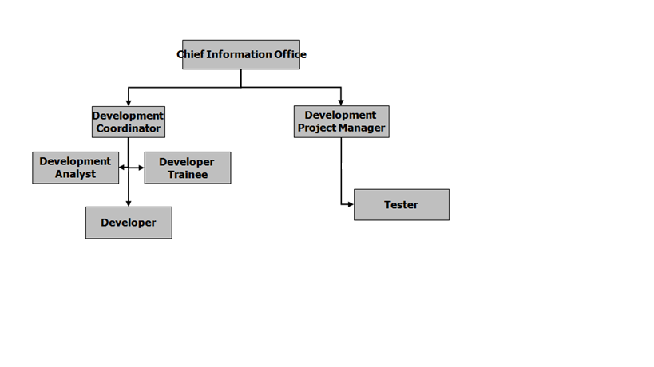
2. Estrategia

2.1 Metodología de trabajo

1. Se comenzará por llevar a cabo un diagnóstico de la situación actual de los procesos de la organización.
2. Con base en este diagnóstico se establecerá un programa de mejora de los procesos.
3. De acuerdo a los objetivos de la empresa, se ha seleccionado como modelo de referencia el CMMi-Dev v1.3.
4. Se comenzara con la aplicacion del modelo CMMi v1.3 al Manual de operaciones del area de desarrollo.
5. Se implementaran los procesos organizacionales en la empresa.
5. Los procesos de administración de proyectos y de soporte se implementarán en 3 proyectos consecutivos, de manera que los procesos tengan la oportunidad de madurar e institucionalizarse.

2.2 Organización

